BDI
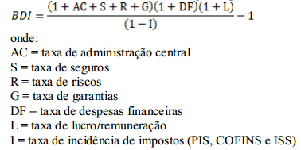
 |  | ESTADO DE MATO GROSSO
 |  | PREFEITURA MUNICIPAL DE JACIARA
OBRA: | PAVIMENTAÇÃO ASFALTICA EM TSD |  | DATA: | TABELA: |  | BDI:
LOCAL: | DIVERSAS RUAS - DISTRITO DE CELMA |  | FEVEREIRO 2019 | SINAPI - JANEIRO / 2019 ANP 12/2018 (com desoneração) |  | 26.02%
PROPR.: | PREFEITURA MUNICIPAL DE JACIARA
ÁREA (m²): | 4,044.58
COMPOSIÇÃO DE BDI

 | ITENS COMPONENTE DO BDI |  |  |  | %
 | ADMINISTRAÇÃO CENTRAL |  |  |  | 4.34
 | SEGURO |  |  |  | 0.00
 | GARANTIA |  |  |  | 0.00
 | RISCO |  |  |  | 0.77
 | DESPESAS FINANCEIRAS |  |  |  | 1.16
 | LUCRO |  |  |  | 6.49
 | TRIBUTOS (ISS 2%*; PIS 0,65; COFINS 3%, CPRB 4,5% ) |  |  |  | 10.15

 | TOTAL |  |  |  | 26.02%

 | * ISS 5% sobre 40% de mão-de-obra
 | Composição do BDI conforme Acórdão 2622/2013 do TCU

